关系图
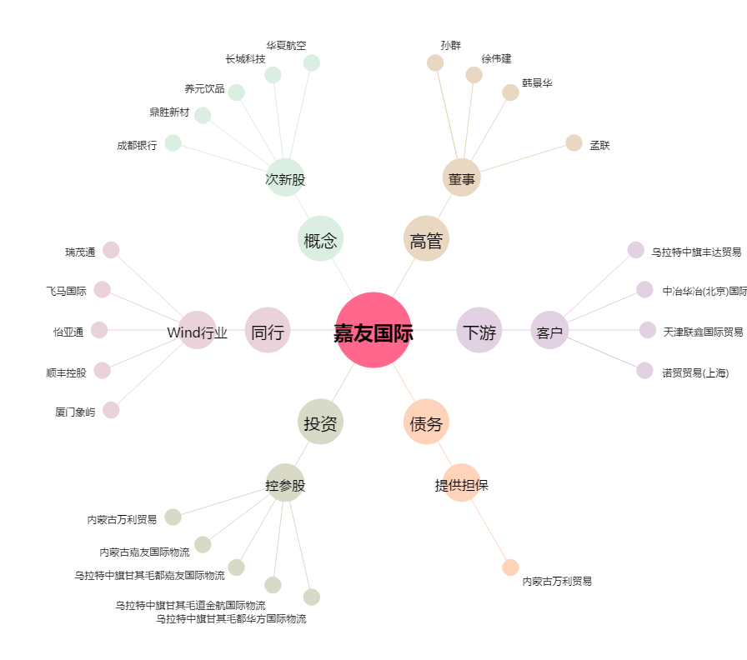
嘉友国际[603871.SH] - 关系概览图

